Chi tiết địa chất
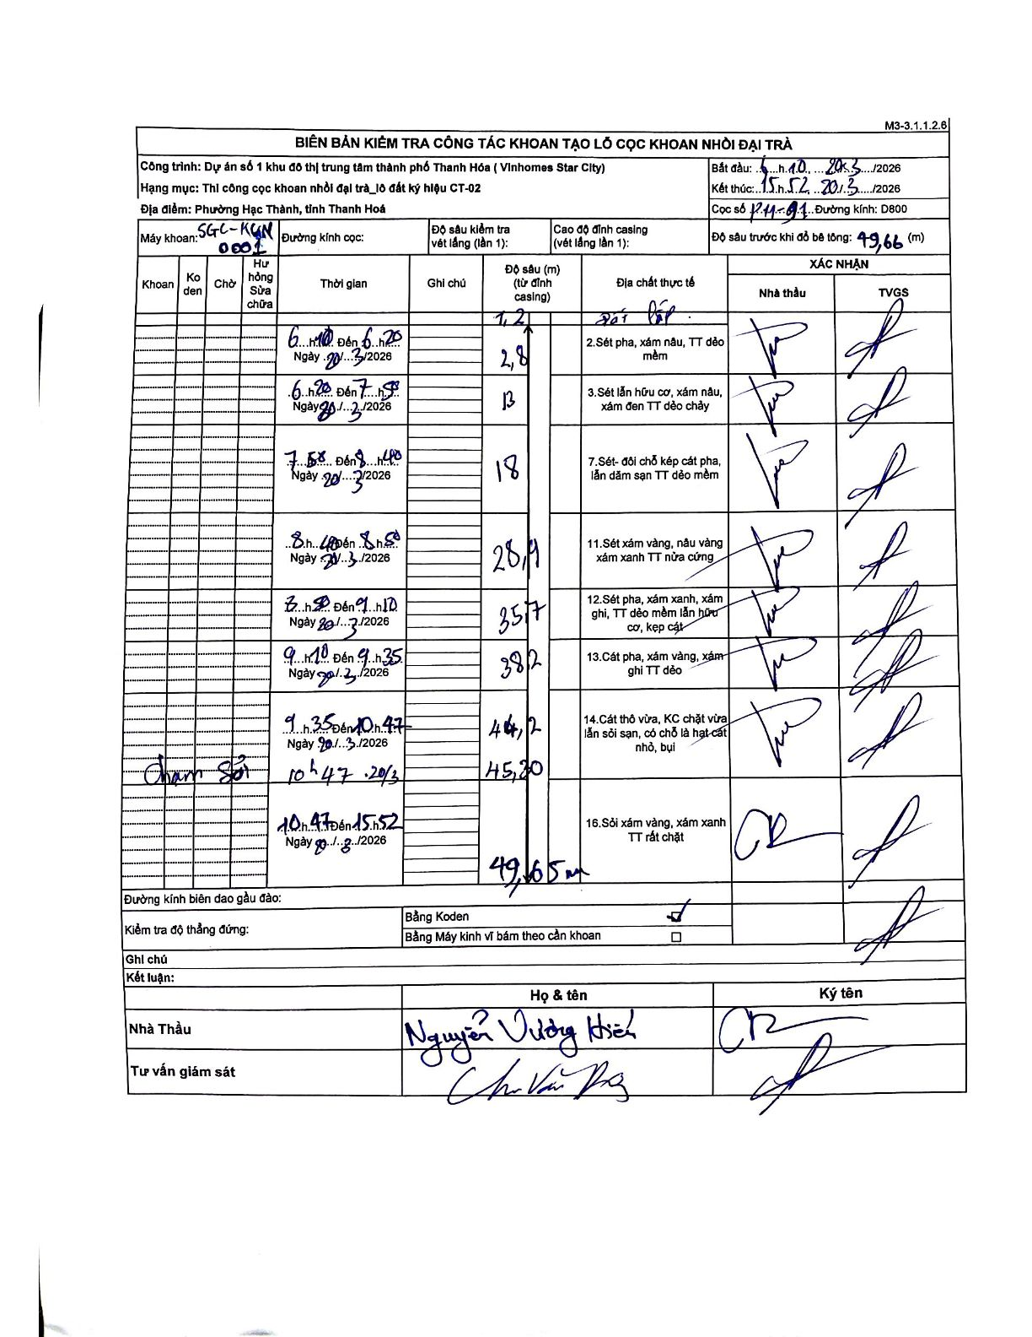
Dự án | Star City Thanh Hóa
Hạng mục | Thi công cọc khoan nhồi, tường vây cho các hạng mục_Lô CT-02
Tên bộ phận | Phường Hạc Thành, tỉnh Thanh Hoá
Số hiệu cọc | P11-01
Tên Máy khoan | SGC-KCN0001
Đường kính | D800
Bắt đầu thi công | 06:10 20/03/2026
Kết thúc thi công | 15:52 20/03/2026

Địa chất TT | Đường kính | Mô tả lớp thiết kế | Từ (h) | Đến (h) | Cao độ từ | Cao độ đến | T.Gian (h) | Dài (m) | V (m/h) | Ghi chú
2 | D800 | Sét pha, xám nâu, TT dẻo mềm | 06:10 20/03/2026 | 06:20 20/03/2026 | -1.21 | -2.8 | 0.17 | 1.59 | 9.54
3 | D800 | Sét lẫn hữu cơ, xám nâu, xám đen TT dẻo chảy | 06:20 20/03/2026 | 07:58 20/03/2026 | -2.8 | -13 | 1.63 | 10.2 | 6.24
7 | D800 | Sét - đôi chỗ kẹp cát pha, lẫn dăm sạn TT dẻo mềm | 07:58 20/03/2026 | 08:40 20/03/2026 | -13 | -18 | 0.7 | 5 | 7.14
11 | D800 | Sét xám vàng, nâu vàng xám xanh TT nửa cứng | 08:40 20/03/2026 | 08:50 20/03/2026 | -18 | -28.9 | 0.17 | 10.9 | 65.4
12 | D800 | Sét pha, xám xanh, xám ghi, TT dẻo mềm lẫn hữu cơ, kẹp cát | 08:50 20/03/2026 | 09:10 20/03/2026 | -28.9 | -35.7 | 0.33 | 6.8 | 20.4
13 | D800 | Cát pha, xám vàng, xám ghi TT dẻo | 09:10 20/03/2026 | 09:35 20/03/2026 | -35.7 | -38.2 | 0.42 | 2.5 | 6
14 | D800 | Cát thô vừa, KC chặt vừa lẫn sỏi sạn, có chỗ là hạt cát nhỏ, bụi | 09:35 20/03/2026 | 10:47 20/03/2026 | -38.2 | -45.2 | 1.2 | 7 | 5.83
16 | D800 | Sỏi xám vàng, xám xanh TT rất chặt | 10:47 20/03/2026 | 15:52 20/03/2026 | -45.2 | -49.65 | 5.08 | 4.45 | 0.88 | Chạm sỏi tại độ sâu 45,20m

ẢNH BIÊN BẢN GỐC

